FY271CY寒假班
市桥新初一寒春（超优15人班）班号表 |  |  |  |  |  | 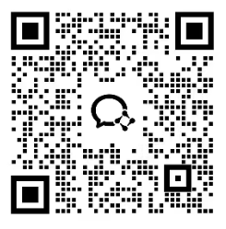
寒假：9次课 18小时 2970元 春季：16次课 32小时 5280元 暑假：12次课 24小时 3960元
初一 | 季度 | 时间 | 8:00-10:00 | 10:20-12:20 | 13:30-15:30 | 15:50-17:50
 | 寒假 | 2期 2月10日- 2月28日 |  |  | 双语CY 李嘉信 SY1ZYD050 | 学习机托管CY 李芝惠 TG1ZMD036
 | 季度 | 时间 | 8:00-10:00 | 10:20-12:20 | 13:30-15:30 | 15:50-17:50
 | 春季 | 每周日 3月8起 |  |  | 双语CY 李嘉信 SY1ZYD049 | 学习机托管CY 李芝惠 TG1ZMD035

